Sheet2
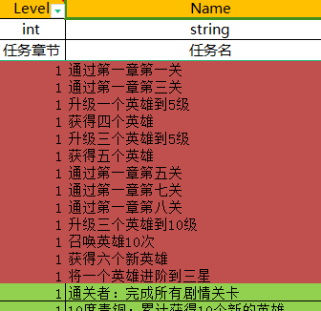
通关流程
1 | 通关1-1 | 召唤卡 | 1 | 宝石 | 50 | 22 | 1 | 11 | 50
2 | 召唤1次 | 召唤卡 | 1 | 经验书 | 3 | 22 | 1 | 20001 | 3
3 | 1个英雄升级到2级 | 召唤卡 | 1 | 宝石 | 50 | 22 | 1 | 11 | 50
4 | 通关1-2 | 召唤卡 | 1 | 宝石 | 50 | 22 | 1 | 11 | 50
5 | 2个英雄升级到2级 | 召唤卡 | 1 | 宝石 | 50 | 22 | 1 | 11 | 50
6 | 通关1-3 | 召唤卡 | 1 | 宝石 | 50 | 22 | 1 | 11 | 50
7 | 2个英雄升级到3级 | 召唤卡 | 1 | 宝石 | 50 | 22 | 1 | 11 | 50
8 | 通关1-4 | 召唤卡 | 1 | 宝石 | 50 | 22 | 1 | 11 | 50
9 | 3个英雄升到4级 | 召唤卡 | 1 | 宝石 | 50 | 22 | 1 | 11 | 50
10 | 通关1-5 | 召唤卡 | 1 | 宝石 | 50 | 22 | 1 | 11 | 50
11 | 3个英雄升到5级 | 召唤卡 | 1 | 宝石 | 50 | 22 | 1 | 11 | 50
12 | 通关1-6 | 召唤卡 | 1 | 宝石 | 50 | 22 | 1 | 11 | 50
13 | 3个英雄升到6级 | 召唤卡 | 1 | 宝石 | 50 | 22 | 1 | 11 | 50
14 | 通关1-7 | 召唤卡 | 1 | 宝石 | 50 | 22 | 1 | 11 | 50
15 | 召唤10次 | 召唤卡 | 1 | 经验书 | 10 | 22 | 1 | 20001 | 10
16 | 3个英雄升到7级 | 召唤卡 | 1 | 宝石 | 50 | 22 | 1 | 11 | 50
17 | 通关1-8 | 召唤卡 | 5 | 宝石 | 200 | 22 | 5 | 11 | 200
18 | 3个英雄升到10级 | 召唤卡 | 1 | 宝石 | 100 | 22 | 1 | 11 | 100

